Datos personales
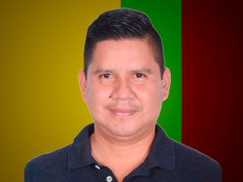

Nombres: | Roberto Carlos
Apellidos: | Cerda Tapuy
Facebook: | https://www.facebook.com/roberto.cerda.792/?locale=es_LA
Twitter: | @roberto_tapuy
Descripción:

